1
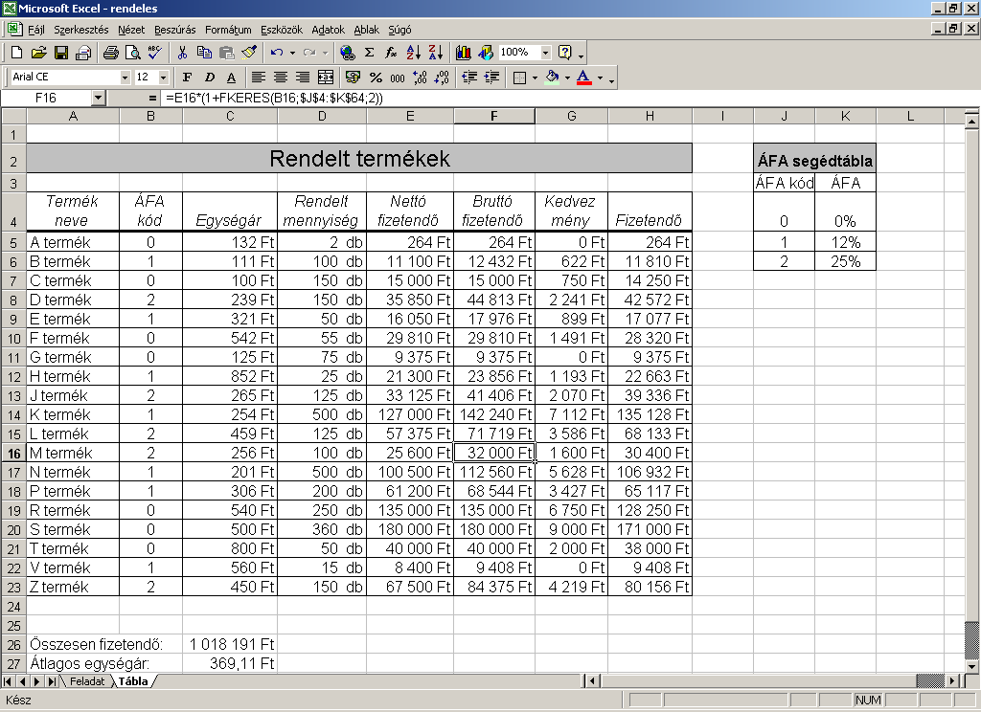
Rendelt termékek |  |  |  |  |  |  |  | ÁFA segédtábla
 |  |  |  |  |  |  |  | ÁFA kód | ÁFA
Termék neve | ÁFA kód | Egységár | Rendelt mennyiség | Nettó fizetendő | Bruttó fizetendő | Kedvezmény | Fizetendő | 0 | 0
A termék | 0 | 132 | 2 | 264 | 264 | 0 | 264 | 1 | 0.12
B termék | 1 | 111 | 100 | 11100 | 12432 | 621.6 | 11810.4 | 2 | 0.25
C termék | 0 | 100 | 150 | 15000 | 15000 | 750 | 14250
D termék | 2 | 239 | 150 | 35850 | 44812.5 | 2240.625 | 42571.875
E termék | 1 | 321 | 50 | 16050 | 17976 | 898.8 | 17077.2
F termék | 0 | 542 | 55 | 29810 | 29810 | 1490.5 | 28319.5
G termék | 0 | 125 | 75 | 9375 | 9375 | 0 | 9375
H termék | 1 | 852 | 25 | 21300 | 23856 | 1192.8 | 22663.2
J termék | 2 | 265 | 125 | 33125 | 41406.25 | 2070.3125 | 39335.9375
K termék | 1 | 254 | 500 | 127000 | 142240 | 7112 | 135128
L termék | 2 | 459 | 125 | 57375 | 71718.75 | 3585.9375 | 68132.8125
M termék | 2 | 256 | 100 | 25600 | 32000 | 1600 | 30400
N termék | 1 | 201 | 500 | 100500 | 112560 | 5628 | 106932
P termék | 1 | 306 | 200 | 61200 | 68544 | 3427.2 | 65116.8
R termék | 0 | 540 | 250 | 135000 | 135000 | 6750 | 128250
S termék | 0 | 500 | 360 | 180000 | 180000 | 9000 | 171000
T termék | 0 | 800 | 50 | 40000 | 40000 | 2000 | 38000
V termék | 1 | 560 | 15 | 8400 | 9408 | 0 | 9408
Z termék | 2 | 450 | 150 | 67500 | 84375 | 4218.75 | 80156.25

Összesen fizetendő: |  |  | 1018190.975
Átlagos egységár: |  |  | 369.10526316
Kedvezmény összege: |  |  | 52586.525
Legolcsóbb termék ára: |  |  | 100

2
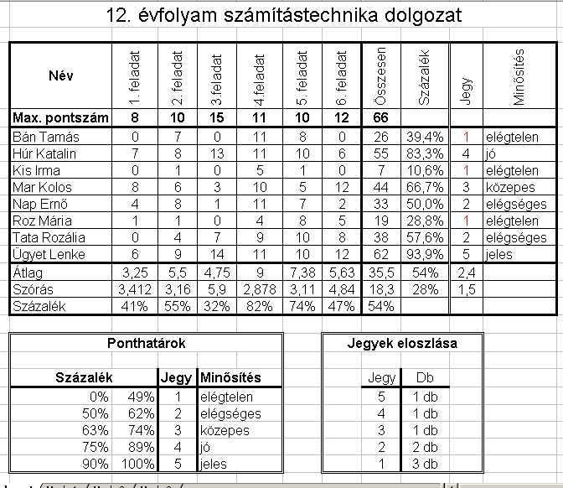
12. évfolyam számítástechnika dolgozat

Név | 1. feladat | 2. feladat | 3.feladat | 4.feladat | 5. feladat | 6. feladat | Összesen | Százalék | Jegy | Minősítés
Max. pontszám | 8 | 10 | 15 | 11 | 10 | 12 | 66
Bán Tamás | 0 | 7 | 0 | 11 | 8 | 0 | 26 | 0.39393939394 | 1 | elégtelen
Húr Katalin | 7 | 8 | 13 | 11 | 10 | 6 | 55 | 0.83333333333 | 4 | jó
Kis Irma | 0 | 1 | 0 | 5 | 1 | 0 | 7 | 0.10606060606 | 1 | elégtelen
Mar Kolos | 8 | 6 | 3 | 10 | 5 | 12 | 44 | 0.66666666667 | 3 | közepes
Nap Ernő | 4 | 8 | 1 | 11 | 7 | 2 | 33 | 0.5 | 2 | elégséges
Roz Mária | 1 | 1 | 0 | 4 | 8 | 5 | 19 | 0.28787878788 | 1 | elégtelen
Tata Rozália | 0 | 4 | 7 | 9 | 10 | 8 | 38 | 0.57575757576 | 2 | elégséges
Ügyet Lenke | 6 | 9 | 14 | 11 | 10 | 12 | 62 | 0.93939393939 | 5 | jeles
Átlag | 3.25 | 5.5 | 4.75 | 9 | 7.375 | 5.625 | 35.5 | 0.53787878788 | 2.375
Szórás | 3.4121631179 | 3.1622776602 | 5.8979415295 | 2.8784916685 | 3.1139088894 | 4.8384619752 | 18.291293792 | 0.27714081502 | 1.5059406173
Százalék | 0.40625 | 0.55 | 0.31666666667 | 0.81818181818 | 0.7375 | 0.46875 | 0.53787878788

Ponthatárok |  |  |  |  |  | Jegyek eloszlása

Százalék |  | Jegy | Minősítés |  |  | Jegy | Db
0 | 0.49 | 1 | elégtelen |  |  | 5 | 1
0.5 | 0.62 | 2 | elégséges |  |  | 4 | 1
0.63 | 0.74 | 3 | közepes |  |  | 3 | 1
0.75 | 0.89 | 4 | jó |  |  | 2 | 2
0.9 | 1 | 5 | jeles |  |  | 1 | 3

3
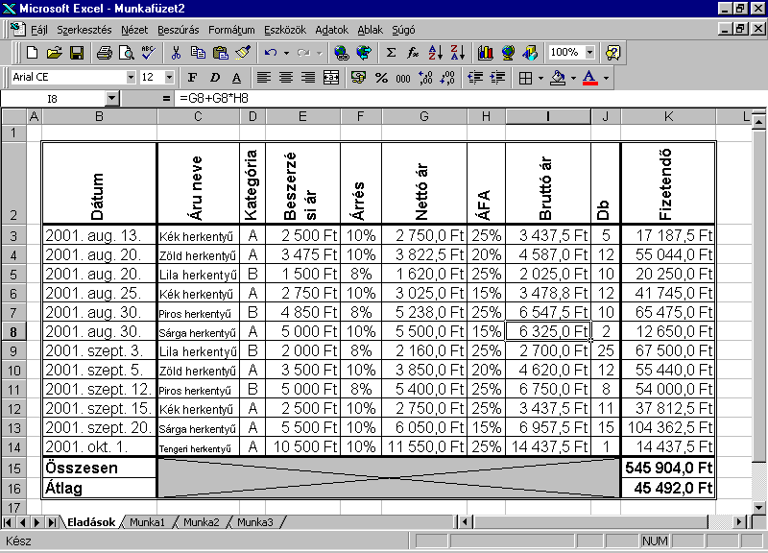
Dátum | Áru neve | Kategória | Beszerzési ár | Árrés | Nettó ár | ÁFA | Bruttó ár | Db | Fizetendő
2001-08-13 | Kék herkentyű | A | 2500 | 0.1 | 2750 | 0.25 | 3437.5 | 5 | 17187.5
2001-08-20 | Zöld herkentyű | A | 3475 | 0.1 | 3822.5 | 0.2 | 4587 | 12 | 55044
2001-08-20 | Lila herkentyű | B | 1500 | 0.08 | 1620 | 0.25 | 2025 | 10 | 20250
2001-08-25 | Kék herkentyű | A | 2750 | 0.1 | 3025 | 0.15 | 3478.75 | 12 | 41745
2001-08-30 | Piros herkentyű | B | 4850 | 0.08 | 5238 | 0.25 | 6547.5 | 10 | 65475
2001-08-30 | Sárga herkemtyű | A | 5000 | 0.1 | 5500 | 0.15 | 6325 | 2 | 12650
2001-09-03 | Lila herkentyű | B | 2000 | 0.08 | 2160 | 0.25 | 2700 | 25 | 67500
2001-09-05 | Zöld herkentyű | A | 3500 | 0.1 | 3850 | 0.2 | 4620 | 12 | 55440
2001-09-12 | Piros herkentyű | B | 5000 | 0.08 | 5400 | 0.25 | 6750 | 8 | 54000
2001-09-15 | Kék herkentyű | A | 2500 | 0.1 | 2750 | 0.25 | 3437.5 | 11 | 37812.5
2001-09-20 | Sárga herkemtyű | A | 5500 | 0.1 | 6050 | 0.15 | 6957.5 | 15 | 104362.5
2001-10-01 | Tengeri herkentyű | A | 10500 | 0.1 | 11550 | 0.25 | 14437.5 | 1 | 14437.5
Összesen |  |  |  |  |  |  |  |  | 545904
Átlag |  |  |  |  |  |  |  |  | 45492

5
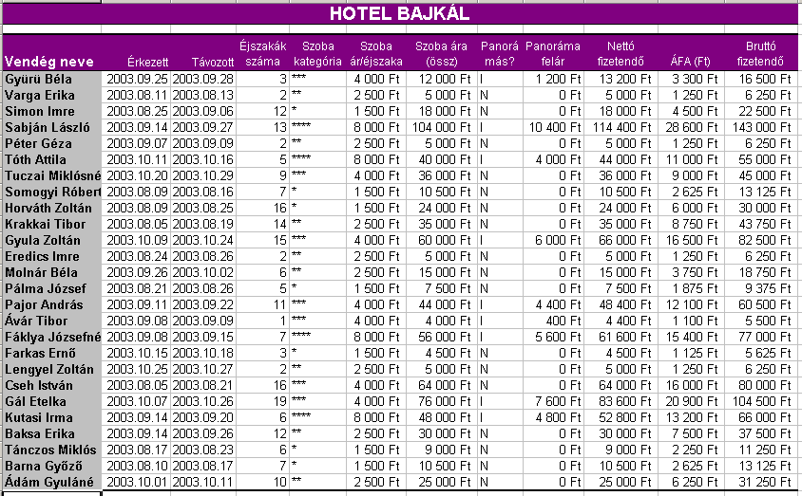
HOTEL BAJKÁL

Vendég neve | Érkezett | Távozott | Éjszakák száma | Szoba kategória | Szoba ár/éjszaka | Szoba ára (össz) | Panorámás? | Panoráma felár | Nettó fizetendő | ÁFA (Ft) | Bruttó fizetendő
Gyürü Béla | 2003-09-25 | 2003-09-28 | 3 | *** | 4000 | 12000 | I | 1200 | 13200 | 3300 | 16500
Varga Erika | 2003-08-11 | 2003-08-13 | 2 | ** | 2500 | 5000 | N | 0 | 5000 | 1250 | 6250
Simon Imre | 2003-08-25 | 2003-09-06 | 12 | * | 1500 | 18000 | N | 0 | 18000 | 4500 | 22500
Sabján László | 2003-09-14 | 2003-09-27 | 13 | **** | 8000 | 104000 | I | 10400 | 114400 | 28600 | 143000
Péter Géza | 2003-09-07 | 2003-09-09 | 2 | ** | 2500 | 5000 | N | 0 | 5000 | 1250 | 6250
Tóth Attila | 2003-10-11 | 2003-10-16 | 5 | **** | 8000 | 40000 | I | 4000 | 44000 | 11000 | 55000
Tuczai Miklósné | 2003-10-20 | 2003-10-29 | 9 | *** | 4000 | 36000 | N | 0 | 36000 | 9000 | 45000
Somogyi Róbert | 2003-08-09 | 2003-08-16 | 7 | * | 1500 | 10500 | N | 0 | 10500 | 2625 | 13125
Horváth Zoltán | 2003-08-09 | 2003-08-25 | 16 | * | 1500 | 24000 | N | 0 | 24000 | 6000 | 30000
Krakkai Tibor | 2003-08-05 | 2003-08-19 | 14 | ** | 2500 | 35000 | N | 0 | 35000 | 8750 | 43750
Gyula Zoltán | 2003-10-09 | 2003-10-24 | 15 | *** | 4000 | 60000 | I | 6000 | 66000 | 16500 | 82500
Eredics Imre | 2003-08-24 | 2003-08-26 | 2 | ** | 2500 | 5000 | N | 0 | 5000 | 1250 | 6250
Molnár Béla | 2003-09-26 | 2003-10-02 | 6 | ** | 2500 | 15000 | N | 0 | 15000 | 3750 | 18750
Pálma József | 2003-08-21 | 2003-08-26 | 5 | * | 1500 | 7500 | N | 0 | 7500 | 1875 | 9375
Pajor András | 2003-09-11 | 2003-09-22 | 11 | *** | 4000 | 44000 | I | 4400 | 48400 | 12100 | 60500
Ávár Tibor | 2003-09-08 | 2003-09-09 | 1 | *** | 4000 | 4000 | I | 400 | 4400 | 1100 | 5500
Fáklya Józsefné | 2003-09-08 | 2003-09-15 | 7 | **** | 8000 | 56000 | I | 5600 | 61600 | 15400 | 77000
Farkas Ernő | 2003-10-15 | 2003-10-18 | 3 | * | 1500 | 4500 | N | 0 | 4500 | 1125 | 5625
Lengyel Zoltán | 2003-10-25 | 2003-10-27 | 2 | ** | 2500 | 5000 | N | 0 | 5000 | 1250 | 6250
Cseh István | 2003-08-05 | 2003-08-21 | 16 | *** | 4000 | 64000 | N | 0 | 64000 | 16000 | 80000
Gál Etelka | 2003-10-07 | 2003-10-26 | 19 | *** | 4000 | 76000 | I | 7600 | 83600 | 20900 | 104500
Kutasi Irma | 2003-09-14 | 2003-09-20 | 6 | **** | 8000 | 48000 | I | 4800 | 52800 | 13200 | 66000
Baksa Erika | 2003-09-14 | 2003-09-26 | 12 | ** | 2500 | 30000 | N | 0 | 30000 | 7500 | 37500
Tánczos Miklós | 2003-08-17 | 2003-08-23 | 6 | * | 1500 | 9000 | N | 0 | 9000 | 2250 | 11250
Barna Győző | 2003-08-10 | 2003-08-17 | 7 | * | 1500 | 10500 | N | 0 | 10500 | 2625 | 13125
Ádám Gyuláné | 2003-10-01 | 2003-10-11 | 10 | ** | 2500 | 25000 | N | 0 | 25000 | 6250 | 31250

Árak
Kategória | Ft/éjszaka |  | Panoráma felár: |  | 0.1
* | 1500 |  | ÁFA: |  | 0.25
** | 2500
*** | 4000
**** | 8000

6
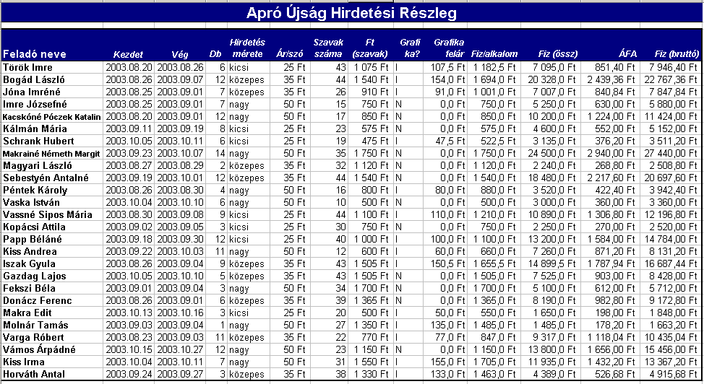
Apró Újság Hirdetési Részleg

Feladó neve | Kezdet | Vég | Db | Hirdetés mérete | Ár/szó | Szavak száma | Ft (szavak) | Grafika? | Grafika felár | Fiz/alkalom | Fiz (össz) | ÁFA | Fiz (bruttó)
Török Imre | 2003-08-20 | 2003-08-26 | 6 | kicsi | 25 | 43 | 1075 | I | 107.5 | 1182.5 | 7095 | 851.4 | 7946.4
Bogád László | 2003-08-26 | 2003-09-07 | 12 | közepes | 35 | 44 | 1540 | I | 154 | 1694 | 20328 | 2439.36 | 22767.36
Jóna Imréné | 2003-08-25 | 2003-09-01 | 7 | közepes | 35 | 26 | 910 | I | 91 | 1001 | 7007 | 840.84 | 7847.84
Imre Józsefné | 2003-08-25 | 2003-09-01 | 7 | nagy | 50 | 15 | 750 | N | 0 | 750 | 5250 | 630 | 5880
Kacskóné Póczek Katalin | 2003-08-20 | 2003-09-01 | 12 | nagy | 50 | 17 | 850 | N | 0 | 850 | 10200 | 1224 | 11424
Kálmán Mária | 2003-09-11 | 2003-09-19 | 8 | kicsi | 25 | 23 | 575 | N | 0 | 575 | 4600 | 552 | 5152
Schrank Hubert | 2003-10-05 | 2003-10-11 | 6 | kicsi | 25 | 19 | 475 | I | 47.5 | 522.5 | 3135 | 376.2 | 3511.2
Makrainé Németh Margit | 2003-09-23 | 2003-10-07 | 14 | nagy | 50 | 35 | 1750 | N | 0 | 1750 | 24500 | 2940 | 27440
Magyari László | 2003-08-27 | 2003-08-29 | 2 | közepes | 35 | 32 | 1120 | N | 0 | 1120 | 2240 | 268.8 | 2508.8
Sebestyén Antalné | 2003-09-19 | 2003-10-01 | 12 | közepes | 35 | 44 | 1540 | N | 0 | 1540 | 18480 | 2217.6 | 20697.6
Péntek Károly | 2003-08-26 | 2003-08-30 | 4 | nagy | 50 | 16 | 800 | I | 80 | 880 | 3520 | 422.4 | 3942.4
Vaska István | 2003-10-04 | 2003-10-10 | 6 | nagy | 50 | 10 | 500 | N | 0 | 500 | 3000 | 360 | 3360
Vassné Sipos Mária | 2003-08-30 | 2003-09-08 | 9 | kicsi | 25 | 44 | 1100 | I | 110 | 1210 | 10890 | 1306.8 | 12196.8
Kopácsi Attila | 2003-09-02 | 2003-09-05 | 3 | kicsi | 25 | 30 | 750 | N | 0 | 750 | 2250 | 270 | 2520
Papp Béláné | 2003-09-18 | 2003-09-30 | 12 | kicsi | 25 | 40 | 1000 | I | 100 | 1100 | 13200 | 1584 | 14784
Kiss Andrea | 2003-09-22 | 2003-10-03 | 11 | nagy | 50 | 12 | 600 | I | 60 | 660 | 7260 | 871.2 | 8131.2
Iszak Gyula | 2003-08-26 | 2003-09-04 | 9 | közepes | 35 | 43 | 1505 | I | 150.5 | 1655.5 | 14899.5 | 1787.94 | 16687.44
Gazdag Lajos | 2003-10-05 | 2003-10-10 | 5 | közepes | 35 | 43 | 1505 | N | 0 | 1505 | 7525 | 903 | 8428
Fekszi Béla | 2003-09-01 | 2003-09-04 | 3 | nagy | 50 | 34 | 1700 | N | 0 | 1700 | 5100 | 612 | 5712
Donácz Ferenc | 2003-08-26 | 2003-09-01 | 6 | közepes | 35 | 39 | 1365 | N | 0 | 1365 | 8190 | 982.8 | 9172.8
Makra Edit | 2003-10-13 | 2003-10-16 | 3 | kicsi | 25 | 20 | 500 | I | 50 | 550 | 1650 | 198 | 1848
Molnár Tamás | 2003-09-03 | 2003-09-04 | 1 | nagy | 50 | 27 | 1350 | I | 135 | 1485 | 1485 | 178.2 | 1663.2
Varga Róbert | 2003-08-23 | 2003-09-03 | 11 | közepes | 35 | 22 | 770 | I | 77 | 847 | 9317 | 1118.04 | 10435.04
Vámos Árpádné | 2003-10-15 | 2003-10-27 | 12 | nagy | 50 | 23 | 1150 | N | 0 | 1150 | 13800 | 1656 | 15456
Kiss Irma | 2003-10-04 | 2003-10-11 | 7 | nagy | 50 | 31 | 1550 | I | 155 | 1705 | 11935 | 1432.2 | 13367.2
Horváth Antal | 2003-09-24 | 2003-09-27 | 3 | közepes | 35 | 38 | 1330 | I | 133 | 1463 | 4389 | 526.68 | 4915.68

Áraink
Méret | Ft/szó
kicsi | 25
közepes | 35
nagy | 50

Grafika felár: | 0.1
ÁFA: | 0.12

